Sheet1
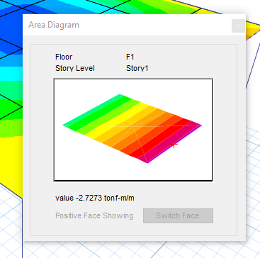
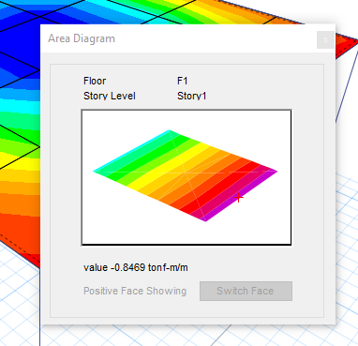
Corrección de la torsión:

 |  |  | ØTcr (ton-m) = | 1.94

Caso | Prog. | Paso | Tu | ØTcr / Tu | Factor
UDCON2 | 5.8 | 1 | 5.22 | 0.37 | 0.3715

 |  |  |  |  |  |  | Debe ser menor o igual a:

 |  |  |  |  |  | Como no se cumple, el programa declara O/S # 45
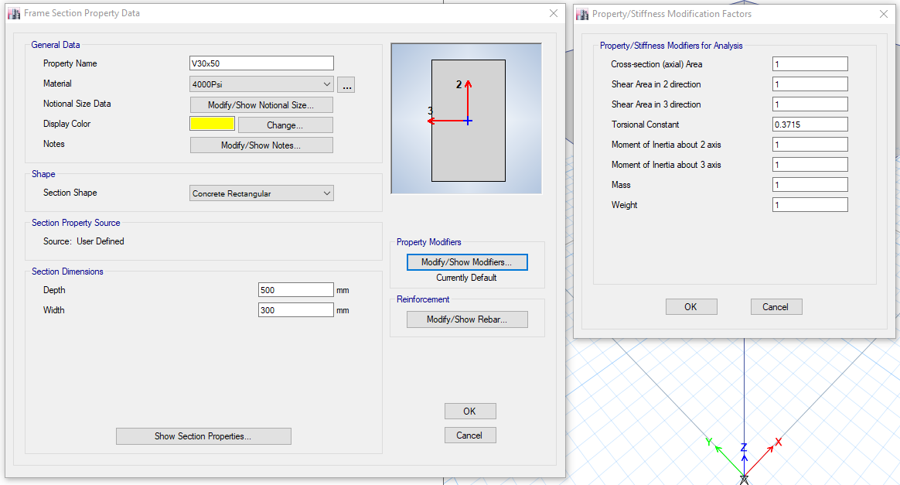
Caso | Prog. | Paso | Tu | ØTcr / Tu | Factor
UDCON2 | 5.8 | 2 | 4.3 | 0.45 | 0.1676
UDCON2 | 5.8 | 3 | 3.22 | 0.60 | 0.1009
UDCON2 | 5.8 | 4 | 2.48 | 0.78 | 0.0791
UDCON2 | 5.8 | 5 | 2.13 | 0.91 | 0.0718
UDCON2 | 5.8 | 5 | 2.00 | 0.97 | 0.0695

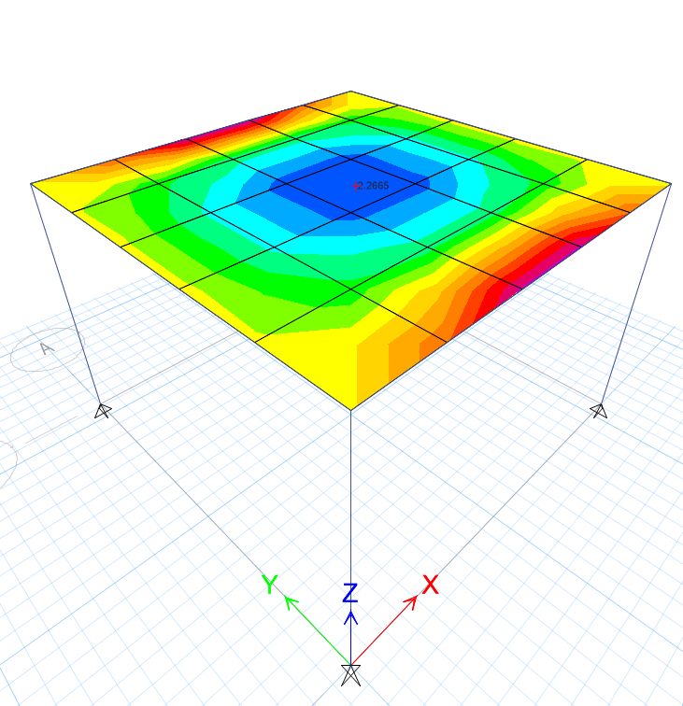
Antes de la reducción de la torsión:
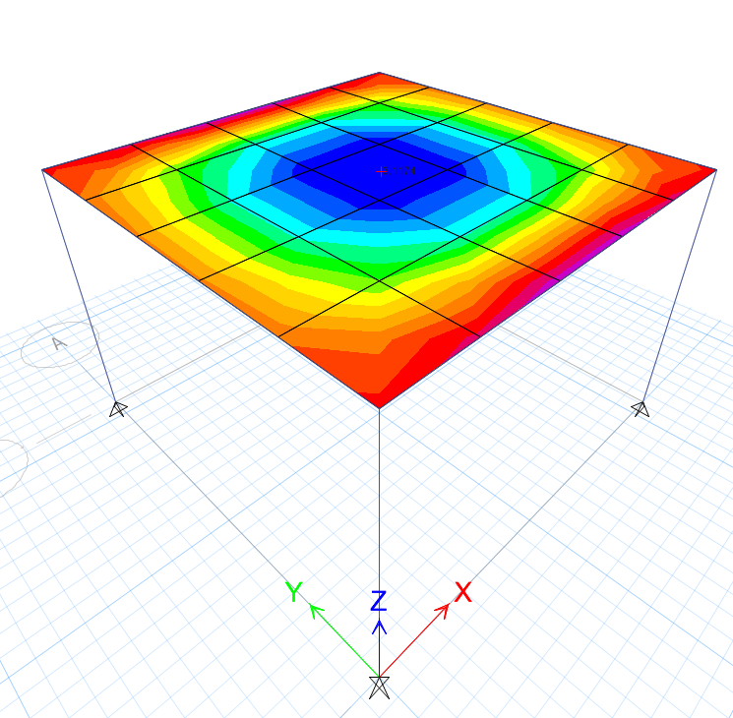
Después de la reducción de la torsión:

